サンプル
外部設計書 |  |  |  |  | 画面名 |  | トップページ |  |  |  | 作成者 | 冨原 祐 |  |  | 更新者
 |  |  |  |  | システム名 |  | Web sample |  |  |  | 作成日 | 2020-06-01 |  |  | 更新日
 |  |  |  |  | 備考

 | 画面設計
１
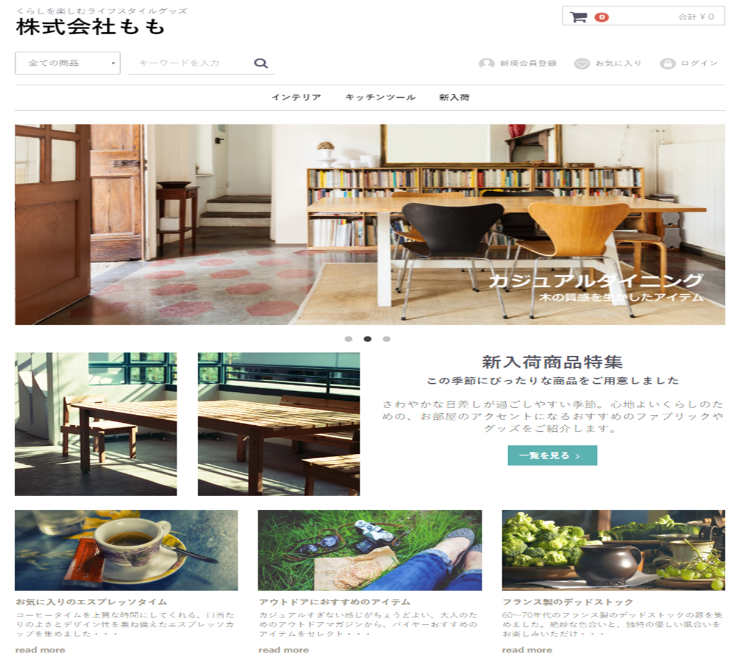
２
１２
７
３
４
５
６
８

９

１０

１１

 | 機能設計
 |  | ページロード
 |  |  | ロード時に、以下の処理を実行する。

 |  |  | ログイン状態を判定し、ログイン状態であれば「５ 新規会員登録」を「１２ マイページ」に変更する。
 |  |  | アイキャッチ画像を読み込み、スライドショーを行う。
 |  |  | 有効なカテゴリを取得し「３ カテゴリ選択」に追加する。１番上の項目のみ固定で「すべての商品」を追加する。
 |  |  | 有効なカテゴリを取得し「８ カテゴリ欄」に表示する。
 |  |  | おすすめ商品設定テーブルから、優先順位昇順に取得し、上位３件を左から順に「１１ おすすめ商品欄」に表示する。

 |  | 「２ カート」クリック
 |  |  | カート詳細画面に遷移する。

 |  | 「３ すべての商品」欄変更
 |  |  | 選択されたカテゴリの、カテゴリ一覧ページに遷移する。

 |  | 「４ 検索」でのエンターまたは虫眼鏡ボタン押下
 |  |  | 検索欄が空欄である場合は何もしない。
 |  |  | 空欄でない場合、検索結果一覧画面に遷移する。検索結果一覧画面では、対象文字での検索を自動で行う。

 |  | （以下略）

 | 項目定義書

 | No |  | 物理名 | 論理名 |  | 画面型 |  | データ型 | min | max | DBテーブル |  | DBカラム | 備考
 |  | 1 | corptitle | タイトル |  | Label |  | String
 |  | 2 | cartarea | カート |  |  |  |  |  |  |  |  |  | カート内金額表示を含めたパーツを作成する
 |  | 3 | selcategory | カテゴリ選択 |  | Select |  | String |  |  | m_category |  | categoryname
 |  | 4 | searchword | キーワード検索 |  | Textbox |  |  | 0 | 20
 |  | 5 | register | 新規登録 |  | Image
 |  | 6 | favor | お気に入り |  | Image
 |  | 7 | login | ログイン |  | Image
 |  | 8 | categories | カテゴリ一覧 |  | Link |  | String | 1 | 20 | m_category |  | categoryname
 |  | 9 | eyecatch | アイキャッチ |  | Image
 |  | 10 | newarrival_1 | 新商品画像１ |  | Image |  |  |  |  |  |  |  | 新商品の新しいものから順に、画像を取得する
 |  | 11 | ・・・ | ・・・
 |  | 12
 |  | 13
 |  | 14
 |  | 15
 |  | 16
 |  | 17
 |  | 18
 |  | 19
 |  | 20
 |  | 21
 |  | 22
 |  | 23
 |  | 24
 |  | 25
 |  | 26
 |  | 27
 |  | 28
 |  | 29
 |  | 30

ログイン画面
外部設計書 |  |  |  |  | 画面名 |  | ログインページ |  |  |  | 作成者 | 飯島柊香 |  |  | 更新者 | 飯島柊香
 |  |  |  |  | システム名 |  | Web sample |  |  |  | 作成日 | 2023-06-07 |  |  | 更新日 | 2023-06-13
 |  |  |  |  | 備考

 | 画面設計
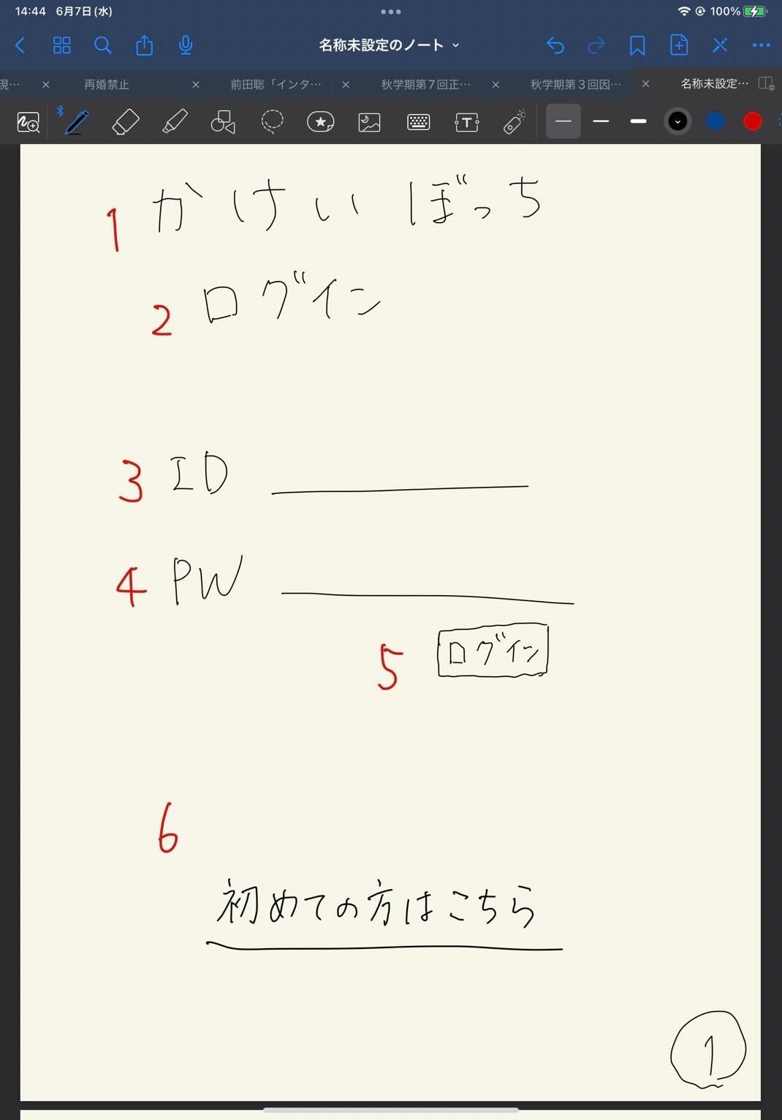

かけいぼっち
ログイン
ID
パスワード
ログイン
初めての方はこちら
１
３
４
５
６
２

7
チュートリアル動画

 | 機能設計
 | １：タイトル共通機能(⑦のみ)

 | ２：サブタイトル「ログイン」の画像
 | 本ページがログイン画面であることの表示。

 | ３：「ID」テキストとテキストフィールド
 | クリックするとログインIDが入力できるようになる。必須項目。

 | ４：「PW」テキストとテキストフィールド
 | クリックするとパスワードが入力できるようになる。必須項目。

 | ５：ログインボタン押下
 | IDとパスワードを入力後、押下するとIDは「ユーザテーブル/2:user_id」、パスワードは「ユーザテーブル/3:user_pw」から一致するものがあるか判別して、一致した場合は目標期間が過ぎているか否かの判定が入り、trueなら④カレンダーページ、falseなら⑫目標達成画面に遷移する。
 | 一致しなかった場合は、ログイン画面のままで、「入力に誤りがあります」を（ダイアログボックスで）表示し、入力がクリアされる（理想）。
 | if(目標期間 < 今の時間)｛
 | 目標達成画面に遷移
 | ｝else {
 | if(目標期間 isEmpty ){ //ここはSQL文で is null 判定です。
 | 目標設定画面に遷移
 | }else{
 | カレンダーに画面遷移
 | }
 | }

 | ６：「初めての方はこちら」リンク
 | アカウントを所持していないユーザは当リンクをクリックすると②「アカウント作成」画面に移動し、アカウント作成をすることができる。

 | ７：「チュートリアル動画」の挿入
 | 再生ボタンをクリックすると⑬「チュートリアル動画」画面が再生される。

 | 項目定義書

 | No |  | 物理名 | 論理名 |  | 画面型 |  | データ型 | min | max | DBテーブル |  | DBカラム | 備考
 |  | 1 | title | タイトル |  | image |  |  |  |  |  |  |  | 表示
 |  | 2 | subtitle | サブタイトル |  |  |  |  |  |  |  |  |  | 表示
 |  | 3 | user_id | ID入力 |  | Text |  |  | 1 | 20 |  |  |  | テキストボックス
 |  | 4 | user_pw | パスワード入力 |  | Text(type_password) |  |  | 1 | 20 |  |  |  | パスワード
 |  | 5 | login | ログインボタン |  | Submit |  |  |  |  |  |  |  | ボタン
 |  | 6 | register | 新規登録 |  | Link |  |  |  |  |  |  |  | 画面移動
 |  | 7 | tutorial | チュートリアル |  | movie |  |  |  |  |  |  |  | 動画
 |  | 8
 |  | 9
 |  | 10
 |  | 11
 |  | 12
 |  | 13
 |  | 14
 |  | 15
 |  | 16
 |  | 17
 |  | 18
 |  | 19
 |  | 20
 |  | 21
 |  | 22
 |  | 23
 |  | 24
 |  | 25
 |  | 26
 |  | 27
 |  | 28
 |  | 29

アカウント作成画面
外部設計書 |  |  |  |  | 画面名 |  | 新規登録 |  |  |  | 作成者 | 飯島柊香 |  |  | 更新者 | 飯島柊香
 |  |  |  |  | システム名 |  | Web sample |  |  |  | 作成日 | 2023-06-07 |  |  | 更新日 | 2023-06-13
 |  |  |  |  | 備考

 | 画面設計
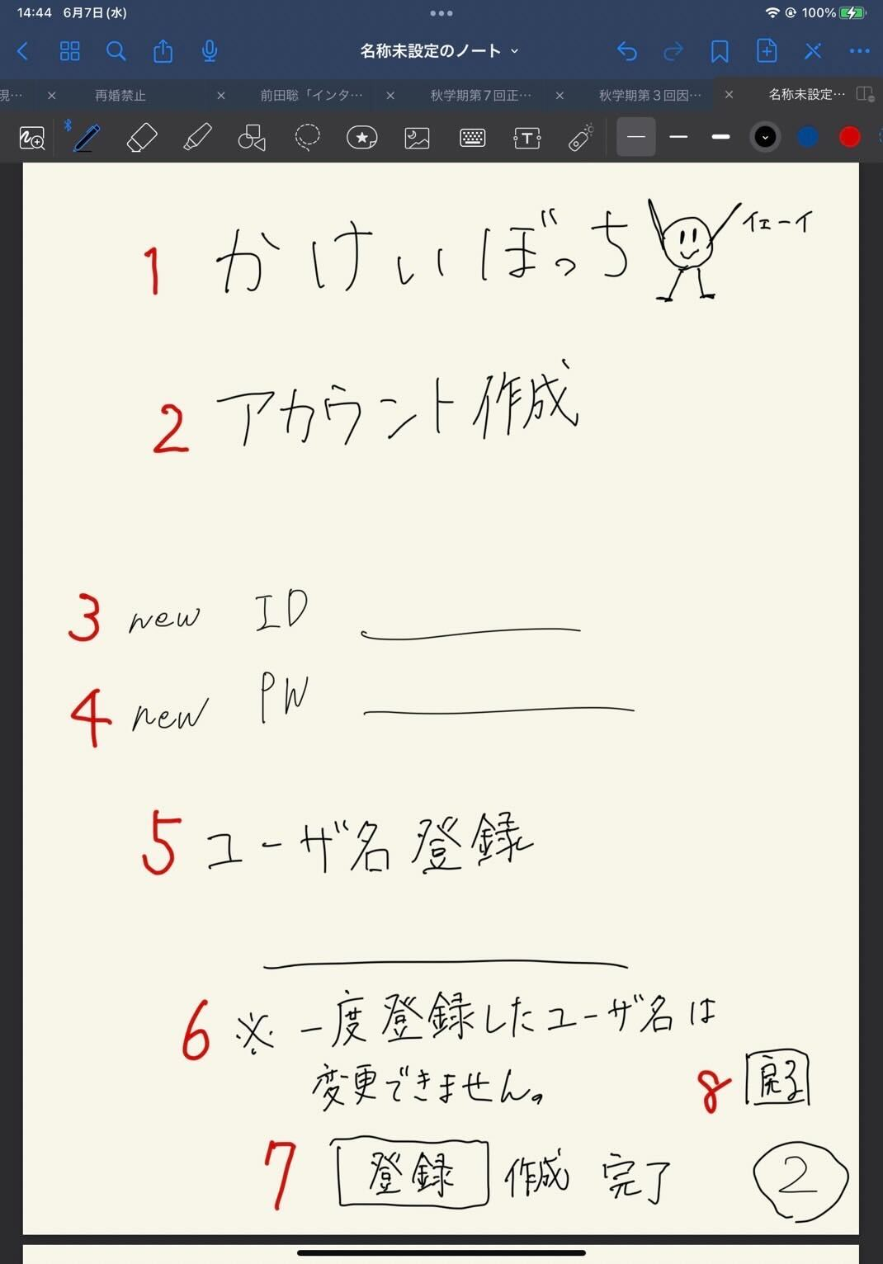
かけいぼっち
アカウント作成
new ID
newPW
ユーザ名
※一度登録したユーザ名は変更できません。
登録
戻る

1

2

3

4

5

6

7
8

 | 機能設計
 | １：タイトル共通機能(⑦のみ)

 | ２：サブタイトル「アカウント作成」の画像
 | 本ページがアカウント作成ページであることの表示。

 | ３：「new ID」テキストとテキストフィールド
 | クリックするとログインIDが入力できるようになる。必須項目。

 | ４：「new PW」テキストとテキストフィールド
 | クリックするとパスワードが入力できるようになる。必須項目。

 | ５：「ユーザ名登録」テキストとテキストフィールド
 | クリックするとユーザ名が入力できるようになる。必須項目。

 | ６：「一度登録したユーザ名は変更不可」と表示

 | ７：登録ボタン
 | 押下されると、IDは「ユーザテーブル/2:user_id」、PWは「ユーザテーブル/3:user_pw」、ユーザ名は「ユーザテーブル/4:user_name」に格納される。その後③登録完了ページに遷移。

 | ８：戻るボタン
 | 押下されると、①ログインページに飛ばされる（リンク付け）。

 | 項目定義書

 | No |  | 物理名 | 論理名 |  | 画面型 |  | データ型 | min | max | DBテーブル |  | DBカラム | 備考
 |  | 1 | title | タイトル |  | Image |  |  |  |  |  |  |  | 表示
 |  | 2 | subtitle | サブタイトル |  |  |  |  |  |  |  |  |  | 表示
 |  | 3 | user_id | 新規登録ID |  | Text |  |  | 1 | 20 |  |  |  | 1字以上20字未満
 |  | 4 | user_pw | 新規登録パスワード |  | Text(type_password) |  |  | 1 | 20 |  |  |  | 1字以上20字未満
 |  | 5 | user_name | ユーザ名登録 |  | Text |  |  | 1 | 20 |  |  |  | 1字以上20字未満
 |  | 6 | attention | 注意書き |  |  |  |  |  |  |  |  |  | 表示
 |  | 7 | submit | 実行ボタン |  | Submit |  |  |  |  |  |  |  | ボタン
 |  | 8 | return | 最初の画面に戻るボタン |  | a |  |  |  |  |  |  |  | リンク（ログイン画面)
 |  | 9
 |  | 10
 |  | 11
 |  | 12
 |  | 13
 |  | 14
 |  | 15
 |  | 16
 |  | 17
 |  | 18
 |  | 19
 |  | 20
 |  | 21
 |  | 22
 |  | 23
 |  | 24
 |  | 25
 |  | 26
 |  | 27
 |  | 28
 |  | 29
 |  | 30

完了画面
外部設計書 |  |  |  |  | 画面名 |  | 完了通知画面 |  |  |  | 作成者 | 飯島柊香 |  |  | 更新者 | 飯島柊香
 |  |  |  |  | システム名 |  | Web sample |  |  |  | 作成日 | 2023-06-07 |  |  | 更新日 | 2023-06-13
 |  |  |  |  | 備考

かけいぼっち
完了or 失敗
>>>リターン
1
2
3
 | 画面設計
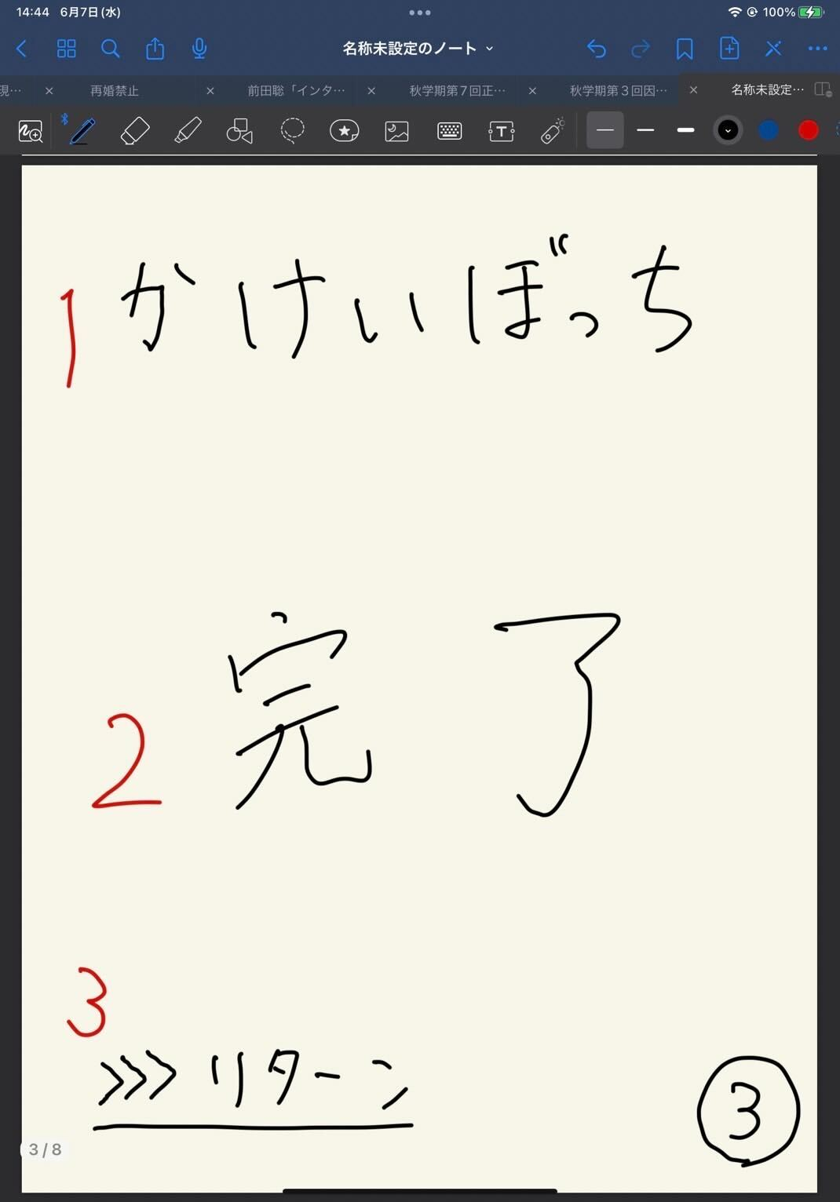

 | 機能設計
 |  | １：タイトル共通機能(⑦のみ)

 |  | ２：「完了」or「失敗」の表示
 |  | 登録の結果が成功しているのか、失敗しているのか表示される。

 |  | ３：「リターン」リンク付け
 |  | クリックすると状況に応じて各画面が表示される。（※①ログイン画面に/➄詳細ページに/⑫目標達成画面に）

 | 項目定義書

 | No |  | 物理名 | 論理名 |  | 画面型 |  | データ型 | min | max | DBテーブル |  | DBカラム | 備考
 |  | 1 | title | タイトル |  | Image |  |  |  |  |  |  |  | 表示
 |  | 2 | message | 完了メッセージ |  |  |  |  |  |  |  |  |  | 表示
 |  | 3 | return | 戻るボタン |  | Submit |  |  |  |  |  |  |  | ボタン
 |  | 4
 |  | 5
 |  | 6
 |  | 7
 |  | 8
 |  | 9
 |  | 10
 |  | 11
 |  | 12
 |  | 13
 |  | 14
 |  | 15
 |  | 16
 |  | 17
 |  | 18
 |  | 19
 |  | 20
 |  | 21
 |  | 22
 |  | 23
 |  | 24
 |  | 25
 |  | 26
 |  | 27
 |  | 28
 |  | 29
 |  | 30

カレンダー画面
外部設計書 |  |  |  |  | 画面名 |  | ホーム画面（カレンダー） |  |  |  | 作成者 | 飯島柊香 |  |  | 更新者 | 飯島柊香
 |  |  |  |  | システム名 |  | Web sample |  |  |  | 作成日 | 2023-06-07 |  |  | 更新日 | 2023-06-13
 |  |  |  |  | 備考

 | 画面設計
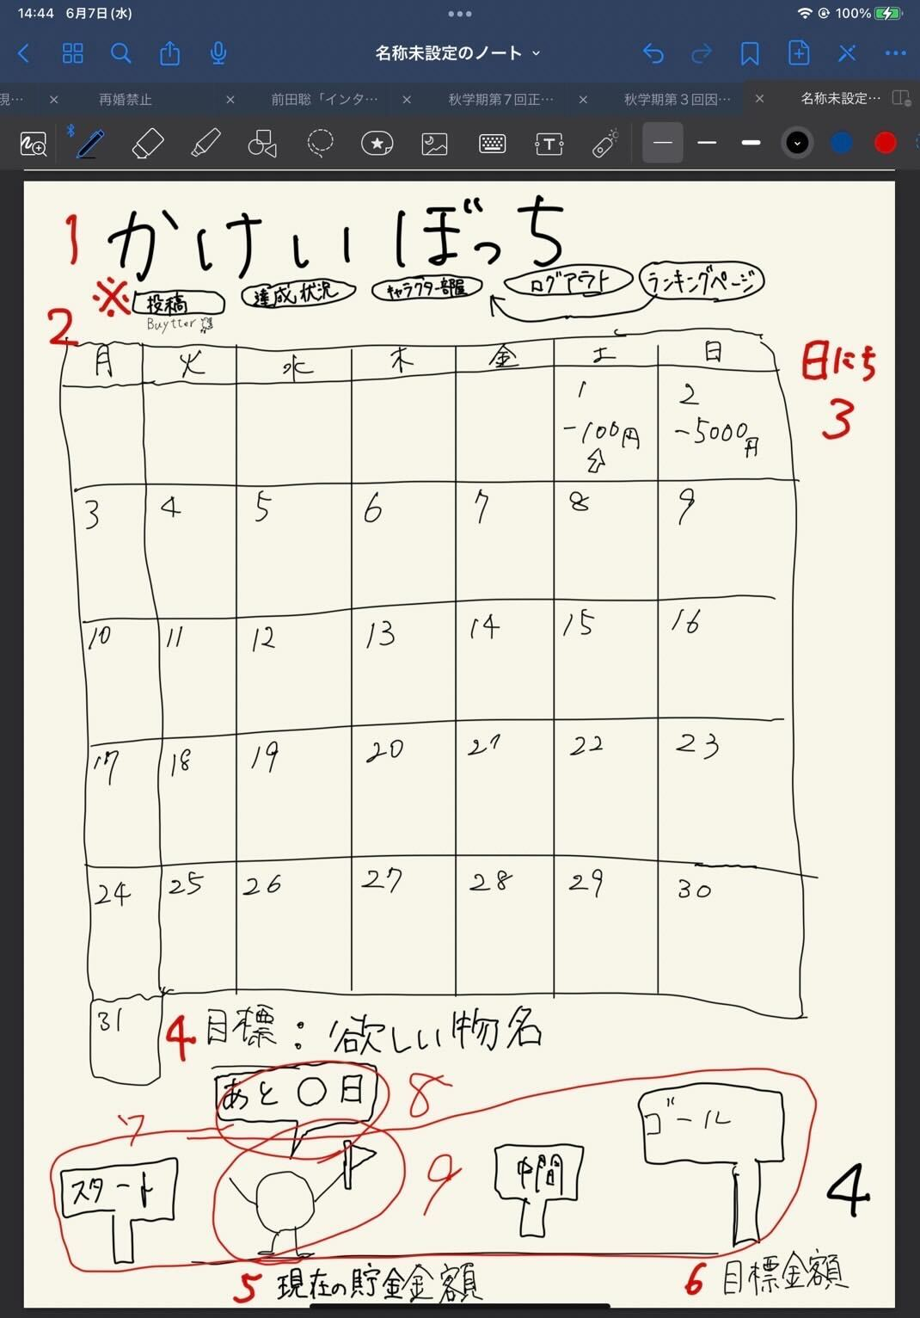

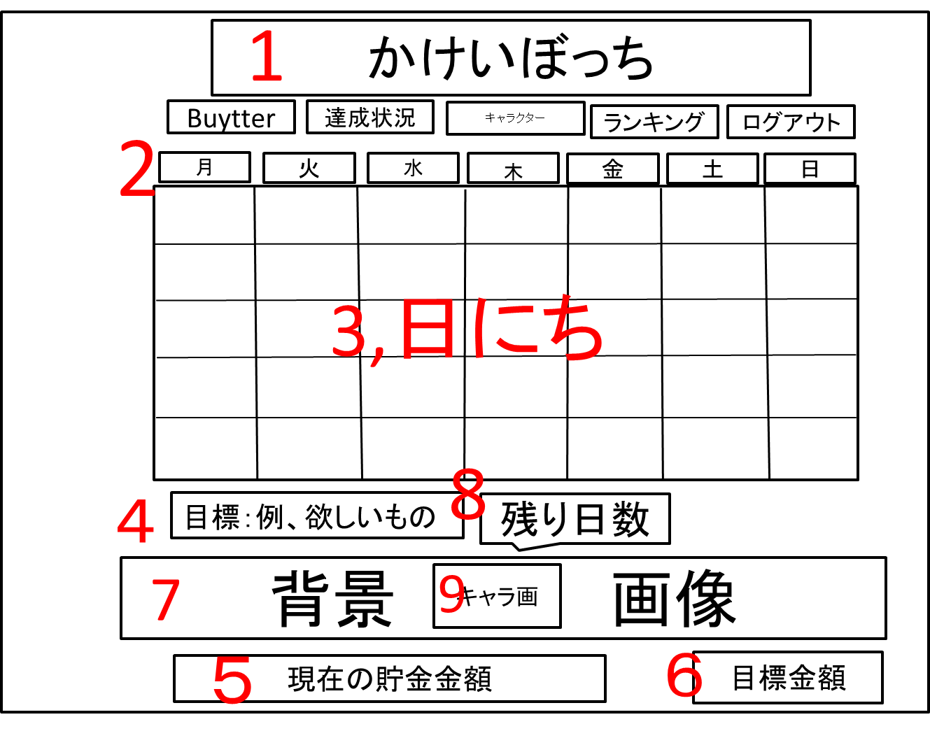
カレンダー
ログアウト
ランキング
達成状況
投稿
キャラクターの部屋

カレンダー
ログアウト
ランキング
達成状況
投稿
キャラクターの部屋

 | 機能設計
 | １：タイトル共通機能

 | ２：「カレンダー」
 | 今月のカレンダーが表示される。

 | ３：「カレンダーのマス」
 | 各マスにはその日に記入した支出の合計額が表示される。
 | 「収支テーブル/3:pay_money」からその日の支出合計額を取得して出力。

 | ４：「目標：ほしいもの名」
 | ユーザが設定した目標の内容が表示される。目標テーブル 4:g_wantの値が挿入される。

 | ５：「現在の貯金額」
 | ユーザの現在の貯金額の表示。収支テーブル 7:bankの値が挿入される。

 | ６：「目標金額」
 | ユーザが設定した目標金額の表示。目標テーブル 2:g_goalの値が挿入される。

 | ７：「背景画像」
 | ユーザの目標達成度に応じて段階的に用意された画像が表示される。

 | ８：「ふきだし」
 | ユーザの目標達成日までのカウントダウンが吹き出しで表示。
 | [目標テーブル 3:g_limit - 今日]

 | ９：「キャラクター画像」
 | 育成中キャラクターの画像が表示される。

 | 項目定義書

 | No |  | 物理名 | 論理名 |  | 画面型 |  | データ型 | min | max | DBテーブル |  | DBカラム | 備考
 |  | 1 | title | タイトル |  | Image |  |  |  |  |  |  |  | 共通機能
 |  | 2 | calendar | カレンダー |  | Image |  |  |  |  |  |  |  | 年月日で表示
 |  | 3 | date | 日にち（合計支出額） |  |  |  |  |  |  |  |  |  | カレンダーの日マスの中にその日の支出額表示
 |  | 4 | goalName | 目標物名 |  |  |  |  |  |  |  |  |  | 表示
 |  | 5 | nowMoney | 現在の貯金金額 |  |  |  |  |  |  |  |  |  | 表示
 |  | 6 | goalMoney | 目標金額 |  |  |  |  |  |  |  |  |  | 表示
 |  | 7 | backImage | 目標達成度の背景 |  | Image |  |  |  |  |  |  |  | 表示、達成状況によって背景変更
 |  | 8 | untilDay | 目標日までの残日 |  |  |  |  |  |  |  |  |  | 表示
 |  | 9 | character | キャラクター |  | Image |  |  |  |  |  |  |  | 位置は固定
 |  | 10
 |  | 11
 |  | 12
 |  | 13
 |  | 14
 |  | 15
 |  | 16
 |  | 17
 |  | 18
 |  | 19
 |  | 20
 |  | 21
 |  | 22
 |  | 23
 |  | 24
 |  | 25
 |  | 26
 |  | 27
 |  | 28
 |  | 29
 |  | 30

支出入力画面
外部設計書 |  |  |  |  | 画面名 |  | １日の詳細表示（支出の入力）画面 |  |  |  | 作成者 | 飯島柊香 |  |  | 更新者 | 飯島柊香
 |  |  |  |  | システム名 |  | Web sample |  |  |  | 作成日 | 2023-06-07 |  |  | 更新日 | 2023-06-13
 |  |  |  |  | 備考

 | 画面設計
かけいぼっち
〇月〇日
今日使えるお金
円
支出の入力
カテゴリー▼
円
登録
支出の合計
円
１
2
3
4
5
7
8
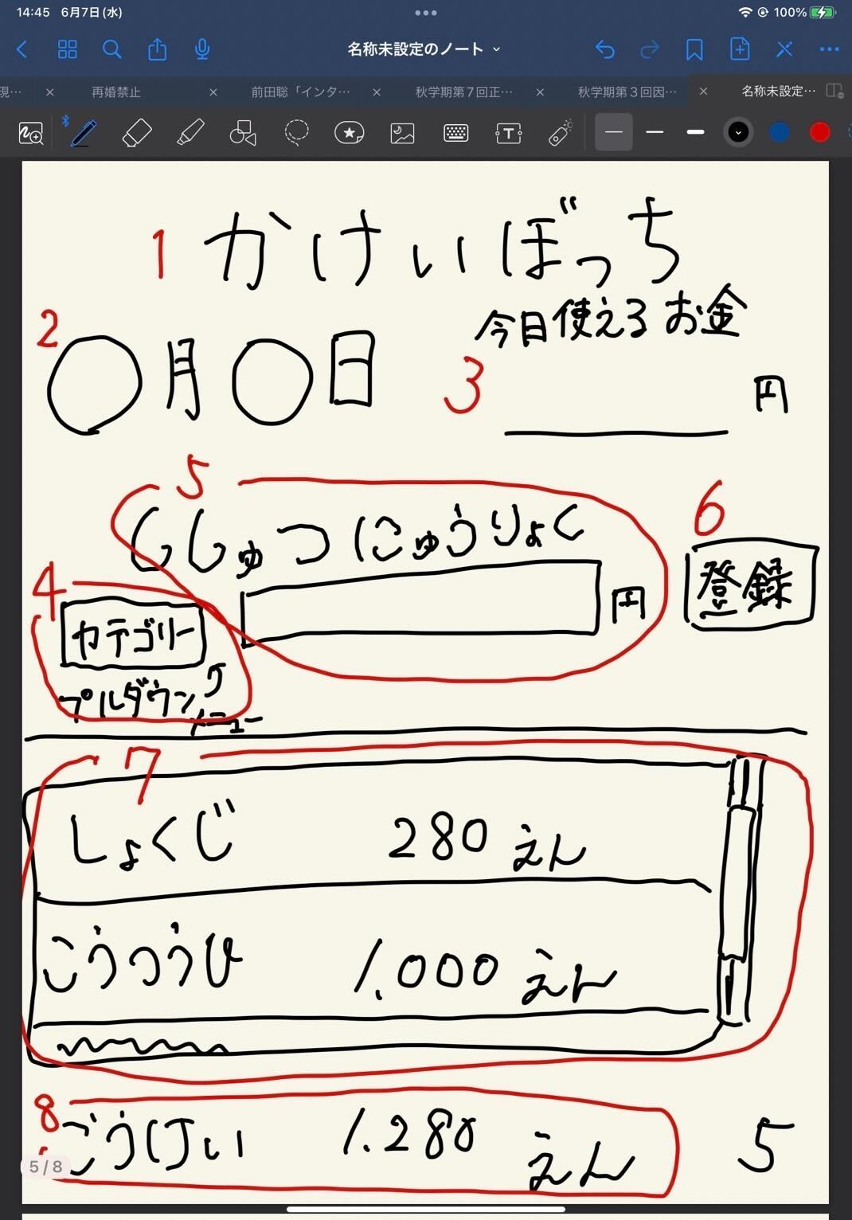

カレンダー
ログアウト
ランキング
達成状況
投稿
キャラクターの部屋

 | 機能設計
 | １：タイトル共通機能

 | ２：「日付」
 | カレンダー画面でクリックしたマス（日付）の日付が表示。

 | ３：「今日使えるお金」の表示
 | ［使用できるお金/目標期間］で一日の使用金額を算出。
 | 格納された「目標テーブル/10:g_available」のデータを表示
 | ４：支出カテゴリー
 | 支出カテゴリーをプルダウン形式で選択できる。必須項目。

 | ５：支出の入力欄
 | 支出の金額入力ができる。必須項目。
 | 入力情報は「収支テーブル/3:pay_money」に値が格納される。

 | ６：「登録ボタン」
 | 押下すると、４で選択したカテゴリー、５で入力した金額が登録される。

 | ７：支出の履歴表示
 | ユーザが記入した支出とカテゴリー、日付が表示される。複数並ぶ場合はスクロールバー出現のためスクロールができる。
 | 収支テーブルの作成日時「収支テーブル/2:created_at」、カテゴリ「収支テーブル/2:pay_category」、金額「収支テーブル/4:pay_money」の１つのデータを作成日時の降順に表示する。

 | ８：支出合計の表示
 | 本日の支出の合計の表示。
 | 作成日時が一致する金額「収支テーブル/2:pay_money」のデータをsum関数で表示する。

 | 項目定義書

 | No |  | 物理名 | 論理名 |  | 画面型 |  | データ型 | min | max | DBテーブル |  | DBカラム | 備考
 |  | 1 | title | タイトル |  | Image |  |  |  |  |  |  |  | 共通機能
 |  | 2 | date | 日付 |  |  |  |  |  |  |  |  |  | 表示
 |  | 3 | limitMoney | 今日の使用可能金額 |  |  |  |  |  |  |  |  |  | 表示
 |  | 4 | expense | 支出入力 |  |  |  |  |  |  |  |  |  | テキストボックス
 |  | 5 | category | カテゴリー |  | Select |  |  |  |  |  |  |  | プルダウン
 |  | 6 | submit | 登録ボタン |  | Submit |  |  |  |  |  |  |  | ボタン
 |  | 7 | expenseData | 今日の支出詳細 |  |  |  |  |  |  |  |  |  | 入力したものをスクロール表示
 |  | 8 | total | 支出の合計 |  |  |  |  |  |  |  |  |  | 計算したものを表示
 |  | 9
 |  | 10
 |  | 11
 |  | 12
 |  | 13
 |  | 14
 |  | 15
 |  | 16
 |  | 17
 |  | 18
 |  | 19
 |  | 20
 |  | 21
 |  | 22
 |  | 23
 |  | 24
 |  | 25
 |  | 26
 |  | 27
 |  | 28
 |  | 29
 |  | 30
 |  | 31

キャラクターの部屋画面
外部設計書 |  |  |  |  | 画面名 |  | キャラクターの部屋画面 |  |  |  | 作成者 | 飯島柊香 |  |  | 更新者 | 飯島柊香
 |  |  |  |  | システム名 |  | Web sample |  |  |  | 作成日 | 2023-06-07 |  |  | 更新日 | 2023-06-13
 |  |  |  |  | 備考

1
かけいぼっち
バケモノの部屋
カレンダー
支出入力
着せ替え・交換
投稿Buytter
達成状況
目標達成度：〇％
出会って〇日目
状態：ふつう
コメント：
しゃべる前に飲む
図鑑
現在
〇 Pt
ランキング
画像
画像
画像
画像
画像
画像
 | 画面設計

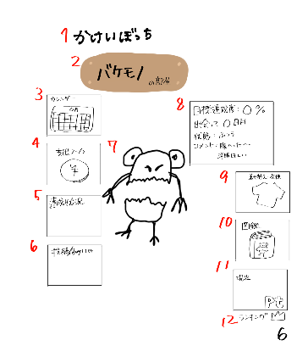
１５
2
１３
×
ｐｔ
購入
着替える
１６

１７

3
8

7
4
６
１８
１９
9

１４
１５
5
×
10
２０

6
11

12
６

 | 機能設計
 | １：タイトル共通機能(⑦のみ)

 | ２：「〇〇の部屋」と表示。サブタイトル
 | 〇〇の部分は[目標テーブル/8:c_name]からキャラクター名を取得し、表示。

 | ３：画像（カレンダー）
 | リンク付けされた画像ををクリックしたら、カレンダーページを表示。

 | ４：画像（支出入力）
 | リンク付けされた画像ををクリックしたら、支出入力ページを表示。

 | ５：画像（達成状況）
 | リンク付けされた画像ををクリックしたら、達成状況ページを表示。

 | ６：画像（投稿機能Buytter）
 | リンク付けされた画像をクリックしたら、Buytterページを表示。

 | ７：画像（キャラクター）表示
 | 画像（キャラクター）を真ん中に表示。目標達成期限を過ぎるとキャラクターが死亡しているような画像に変化する。
 | 病気の際も画像が変化する（モヤモヤ表示）。着せ替えにて装飾品を選択し、着替えるとその状態のキャラクターが表示。
 | マウスホバー時にアクションが起きる。詳細不明
 | [キャラクターイメージテーブル/8:c_name]からキャラクター画像を取得し、表示。

 | ８：「目標達成度：〇％」「出会って〇日目」「状態：〇〇」「コメント：〇〇」
 | HTMLのtableタグで作成。
 | ①「目標達成度」収支テーブルから現在の貯金額の合計を取り出し、②[目標テーブル/2:g_goal]から目標金額を取り出し、①を②で割って割合を％で表示する。
 | 「出会って〇日目」何日経過は[目標テーブル/7:update_at]の情報を取り出し、Dateで引き算した結果を表示。
 | 「状態：〇〇」ログインしなかった次の日にペナルティとしてキャラクターが病気になる。病状は、[Stage1]ログイン1日忘れ、[Stage2]ログイン2日連続忘れ、[Stage3]ログイン3日連続忘れ、[Stage4]ログイン4日連続忘れ、で進行する。ログイン情報は[収支テーブル/5:update_at]から取得し、[現在日時－最終更新日時]で連続ログイン日数を出す。
 | 「コメント：」hash値によって判別し、コメント出力。

 | ９：画像（着せ替え・交換）
 | リンク付けされた画像をクリックしたら、着せ替え画面（下記13に詳細）を表示。
 | 着せ替え画面はメニュー表示によって画面内で完結。

 | １０：画像（図鑑）
 | リンク付けされた画像をクリックしたら、図鑑ページを表示。

 | １１：ログインユーザーの累計獲得ポイントを表示
 | [ポイントテーブル/3:point_pm]から累計ポイント数を取得し、表示。

 | １２：画像（ランキング）と文字（順位）
 | リンク付けされた画像をクリックしたら、ランキングページに遷移。
 | 出力情報は「ポイントテーブル/3:point_pm」からユーザごとの合計を取得。そして、ユーザより上のポイント所持者の数をカウントすることで、順位を表示。

 | １３：着せ替え画面表示
 | スクロールでアイテムを見ることができる。

 | １４：図鑑画面表示
 | スクロールで図鑑をみることができる。

 | １５：キャンセルボタン１１
 | このボタンを押すと⑥キャラクター部屋を表示する。

 | １６：現在のポイント表示
 | 現在獲得ポイント数の表示

 | １７：画像（装飾品・回復アイテム）

 | １８：着替えるボタン
 | ７の画像（キャラクター）が17で選択した画像（装飾品）に着替えた状態で表示。ただし、画像（回復アイテム）の場合、病気が回復する。

 | １９：購入ボタン
 | 17で選択した画像（装飾品・回復アイテム）を現在のポイントを使用して購入ができる。
 | 入力情報は「ポイントテーブル/3:point_pm」に値が格納される。

 | ２０：画像（キャラクター）
 | 今まで、育成したキャラクターは解放され、画像（キャラクター）の一覧が表示される。

 | 項目定義書
 |  |  | 物理名 | 論理名 |  | 画面型 |  | データ型 | min | max | DBテーブル |  | DBカラム | 備考
 |  | 1 | title | タイトル |  | Image |  |  |  |  |  |  |  | 表示
 |  | 2 | characterName | キャラクター名 |  | Image |  |  |  |  |  |  |  | 表示
 |  | 3 | calendar | カレンダー画面 |  | Link |  |  |  |  |  |  |  | 画面移動
 |  | 4 | expence | 支出入力画面 |  | Link |  |  |  |  |  |  |  | 画面移動
 |  | 5 | achievementStatus | 達成状況画面 |  | Link |  |  |  |  |  |  |  | 画面移動
 |  | 6 | buytter | 投稿画面 |  | Link |  |  |  |  |  |  |  | 画面移動
 |  | 7 | character | キャラクター |  | Image |  |  |  |  |  |  |  | 表示
 |  | 8 | characterStatus | キャラクターのステータス |  |  |  |  |  |  |  |  |  | 表示、目標達成度、出会って○○日、状態
 |  | 9 | dressing | 着せ替えアイテム |  | Image |  |  |  |  |  |  |  | 同一ページで別画面を開く
 |  | 10 | pictureBook | 図鑑 |  | Image |  |  |  |  |  |  |  | 同一ページで別画面を開く
 |  | 11 | points | 現在のポイント |  |  |  |  |  |  |  |  |  | 表示
 |  | 12 | ranking | ランキング画面 |  | Link |  |  |  |  |  |  |  | 画面移動
 |  | 13 | dressing | 着せ替えアイテム一覧 |  |  |  |  |  |  |  |  |  | 洋服の一覧表示、スクロールバー
 |  | 14 | pictureBook | 図鑑 |  |  |  |  |  |  |  |  |  | キャラクター一覧、スクロールバー
 |  | 15 | return | 戻る |  | Submit |  |  |  |  |  |  |  | ボタン
 |  | 16 | points | 現在のポイント |  |  |  |  |  |  |  |  |  | 表示
 |  | 17 | item | 装飾品アイテム |  | Image |  |  |  |  |  |  |  | 装飾品アイテムの表示
 |  | 18 | dressup | 着替える |  | Submit |  |  |  |  |  |  |  | ボタン
 |  | 19 | buy | 購入 |  | Submit |  |  |  |  |  |  |  | ボタン
 |  | 20 | character | キャラクター |  | Image |  |  |  |  |  |  |  | 表示
 |  | 21
 |  | 22
 |  | 23
 |  | 24
 |  | 25
 |  | 26
 |  | 27
 |  | 28
 |  | 29
 |  | 30
 |  | 31
 |  | 32
 |  | 33

達成状況画面
外部設計書 |  |  |  |  | 画面名 |  | 達成状況画面 |  |  |  | 作成者 | 飯島柊香 |  |  | 更新者 | 飯島柊香
 |  |  |  |  | システム名 |  | Web sample |  |  |  | 作成日 | 2023-06-07 |  |  | 更新日 | 2023-06-13
 |  |  |  |  | 備考

１
 | 画面設計
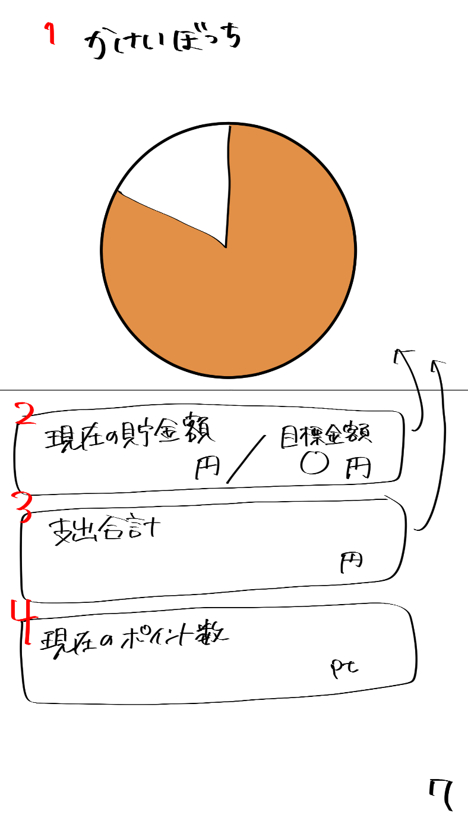
かけいぼっち
現在のポイント数
現在の貯金額
円
目標金額
円
支出合計
円
pt
2
3
4
5

カレンダー
ログアウト
ランキング
達成状況
投稿
キャラクターの部屋

6

 | 機能設計
 | １：タイトル共通機能

 | ２：現在の貯金額の表示
 | 出力情報は「貯金テーブル/3:b_bank」からユーザごとの現在の貯金額を取得。目標金額は、「目標テーブル/2:g_goal」からユーザごとの目標貯金額を取得。
 | 収支テーブルの現在貯金額のデータと目標テーブルの目標金額のデータを取得して、「現在貯金額〇〇円/目標金額 〇〇円」の形で表示する。

 | ３：支出合計
 | 出力情報は「収支テーブル/3:pay_money」からユーザごとの合計した支出金額を取得。

 | ４：現在のポイント数の表示
 | 出力情報は「ポイントテーブル/3:point_pm」からユーザごとに合計したポイントを取得。

 | 5：円グラフを表示
 | 「貯金テーブル/3:b_bank」からユーザごとの現在の貯金額を取得。「目標テーブル/2:g_goal」からユーザごとの目標貯金額を取得し、これら2つを元に円グラフを表示する。
 | （状況に応じて棒グラフ、メーターに変更)

 | 6：円グラフを表示
 | 「収支テーブル/3:pay_money」からユーザごとの支出を取得。「収支テーブル/2:pay_category」からユーザごとの支出に対するカテゴリーを取得し、
 | これら2つを元にカテゴリー別にした円グラフを表示する。（状況に応じて棒グラフ、メーターに変更に変更）
 | 「昨日までの支出合計＋当日の支出合計」を毎日、縦軸が金額、横軸が日付の棒グラフで表示する。

 | 項目定義書

 | No |  | 物理名 | 論理名 |  | 画面型 |  | データ型 | min | max | DBテーブル |  | DBカラム | 備考
 |  | 1 | title | タイトル |  | Image |  |  |  |  |  |  |  | 共通機能
 |  | 2 | totalSaving | 貯金額 |  |  |  |  |  |  |  |  |  | 現在の貯金/目標貯金額
 |  | 3 | totalExpence | 支出合計 |  |  |  |  |  |  |  |  |  | 表示
 |  | 4 | nowPoints | 現在のポイント数 |  |  |  |  |  |  |  |  |  | 表示
 | 仮 | 5 | graph | グラフ |  |  |  |  |  |  |  |  |  | 表示
 | 仮 | 6 | graph | グラフ |  |  |  |  |  |  |  |  |  | 表示
 |  | 7
 |  | 8
 |  | 9
 |  | 10
 |  | 11
 |  | 12
 |  | 13
 |  | 14
 |  | 15
 |  | 16
 |  | 17
 |  | 18
 |  | 19
 |  | 20
 |  | 21
 |  | 22
 |  | 23
 |  | 24
 |  | 25
 |  | 26
 |  | 27
 |  | 28
 |  | 29
 |  | 30
 |  | 31
 |  | 32
 |  | 33

投稿画面
外部設計書 |  |  |  |  | 画面名 |  | 投稿画面 |  |  |  | 作成者 | 飯島柊香 |  |  | 更新者 | 飯島柊香 | 更新者 | 飯島柊香
 |  |  |  |  | システム名 |  | Web sample |  |  |  | 作成日 | 2023-06-07 |  |  | 更新日 | 2023-06-08 | 更新日 | 2023-06-13
 |  |  |  |  | 備考

かけいぼっち
Buytter
TL
投稿
検索
カレンダー
達成
状況
キャラクター
の部屋
ランキング
ログアウト
画像
リロード
コメント
ユーザ名
〇〇時間前
nice buy!!
カウント数
６
７
８
９
10
11
12
５
４
３
２
１
13
TL
投稿
検索
キャラクター
の部屋
ログアウト
達成
状況
カレンダー
ランキング
かけいぼっち
Buytter
キャンセル
コメント
写真
バイートする
１
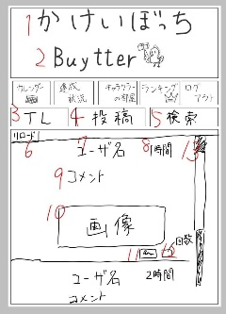
TL
投稿
検索
キャンセル
キーワード検索
●
最近の検索
1
14
18
19
20
Buytter
2
4
5
3
カレンダー
ログアウト
ランキング
達成状況
投稿
キャラクターの部屋
Buytter
2
かけいぼっち
1
 | 画面設計
カレンダー
ログアウト
ランキング
達成状況
投稿
キャラクターの部屋
Buytter
2
かけいぼっち
1
かけいぼっち
カレンダー
ログアウト
ランキング
達成状況
投稿
キャラクターの部屋
Buytter
2
かけいぼっち
1

２

カレンダー
ログアウト
ランキング
達成状況
投稿
キャラクターの部屋

カレンダー
かけいぼっち
達成
状況
キャラクター
の部屋
ランキング
ログアウト

３
４
５

14

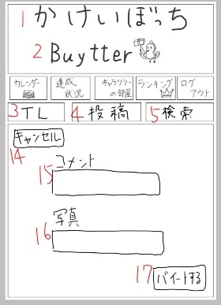
15

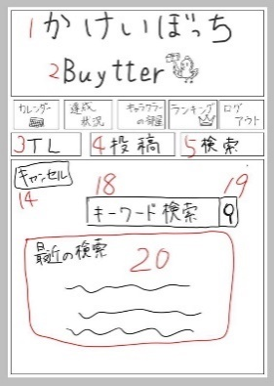
16
ファイル

17

 | 機能設計
 | １：タイトル共通機能

 | ２：サブタイトル
 | Buytterアイコン。imgタグ。

 | ３：TLボタン。⑧-３のタイトル（TL）画面に移動する。初期状態はこの画面。右側にスクロールバーがあって時間の最新順で上から表示されていく。キャラクターの画像、ユーザー名、時間、コメント、購入品の画像などを閲覧することができる。
 | 一番下にはnice buyスタンプがある。推したらカウントされて、カウントがボタンの横に表示される。

 | ４：⑧-2の投稿画面に移動し、添付した写真にコメントを付けて投稿することができするこ とができる。

 | ５：検索ボタン⑧-1の検索画面に移動し、キーワード検索か最近の検索履歴で検索ができる

 | （TL画面）
 | ６：リロード。TLを表示した際に、リロードボタン出現。
 | リロードすると最新のバイートが表示される。
 | ７：投稿者のユーザー名を表示。
 | （８：投稿時間。投稿された時間or現在から何時間前に投稿されたかわかる。）
 | ９：ユーザが投稿したコメントを表示。
 | １０：画像。ユーザが投稿した画像を表示。
 | １１：nice buyボタン。推せる投稿があったらこのボタンを押そう（推しだけに）。
 | 押すとnice buyカウントに１カウントされる。もう一度押すとキャンセルされる。
 |  | 入力情報は「ナイスバイカウントテーブル/3:buyte_count」に値が格納される。
 | １２：nice buyカウント。推したらカウントされて、カウントがボタンの横に表示。
 | １３：スクロールバー。下にスクロールして最新の投稿から時間順に以前の投稿が表示
 | される。
 | （投稿画面）
 | １４：キャンセルボタン。左上固定。押したらTL画面に移動する。
 | １５：コメント。テキストボックス
 | 入力情報は「投稿テーブル/3:b_comment」に値が格納される。
 | １６：写真。ファイルを添付する。
 | 入力情報は「投稿テーブル/4:b_pic」に値が格納される。
 | １７：バイートするボタン。コメントと添付した画像（写真）を投稿する。
 | 投稿した内容はTLに表示。

 | （検索画面）
 | １８：テキストボックス。プレースホルダで「キーワード検索」と表示。
 | 入力情報は「検索履歴テーブル/3:s_history」に値が格納される。
 | １９：検索決定ボタン。虫眼鏡の画像。キーワードが一致する内容のバイートを表示。
 | （２０：「最近の検索」。履歴を表示。DBに格納して表示。優先度低め。）

 | 項目定義書

 | No |  | 物理名 | 論理名 |  | 画面型 |  | データ型 | min | max | DBテーブル |  | DBカラム | 備考
 |  | 1 | title | タイトル |  | Image |  |  |  |  |  |  |  | 共通機能
 |  | 2 | subtitle | サブタイトル |  | Image
 |  | 3 | timeline | タイムライン |  | Image |  |  |  |  |  |  |  | タイムライン画面の表示
 |  | 4 | post | 投稿 |  | Image |  |  |  |  |  |  |  | 投稿画面の表示
 |  | 5 | search | 検索 |  | Image |  |  |  |  |  |  |  | 検索画面の表示
 |  | 6 | tlReload | 4リロード |  | Image |  |  |  |  |  |  |  | 位置固定
 |  | 7 | tlUsername | 4ユーザ名
 |  | 8 | tlTime | 4投稿された時間
 |  | 9 | tlComment | 4投稿された文
 |  | 10 | tlPicture | 4投稿された写真 |  | Image
 |  | 11 | tlStump | 4いいねボタン |  | Image
 |  | 12 | tlStumpNumber | 4いいね件数
 |  | 13 | tlScroll | 4スクロールバー
 |  | 14 | cansell | 5キャンセルボタン
 |  | 15 | postComment | 5投稿する文 |  | Text
 |  | 16 | postPicture | 5投稿する写真
 |  | 17 | postSubmit | 5投稿ボタン |  | Submit
 |  | 18 | searchBox | 6検索入力 |  | Text
 |  | 19 | searchSubmit | 6検索実行 |  | Submit
 |  | 20 | searchHistory | 6検索履歴
 |  | 21
 |  | 22
 |  | 23
 |  | 24
 |  | 25
 |  | 26
 |  | 27
 |  | 28
 |  | 29
 |  | 30
 |  | 31
 |  | 32
 |  | 33
 |  | 34

ランキング画面
外部設計書 |  |  |  |  | 画面名 |  | ランキング画面 |  |  |  | 作成者 | 飯島柊香 |  |  | 更新者 | 飯島柊香
 |  |  |  |  | システム名 |  | Web sample |  |  |  | 作成日 | 2023-06-07 |  |  | 更新日 | 2023-06-13
 |  |  |  |  | 備考

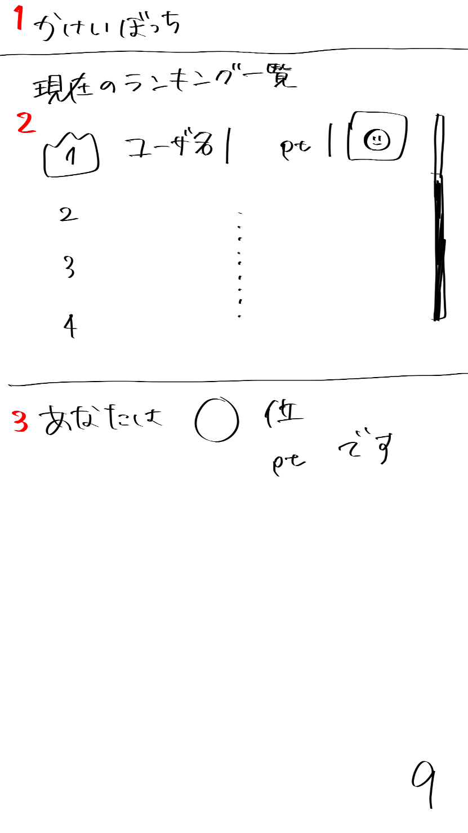
 | 画面設計

かけいぼっち
現在のランキング一覧
ユーザ名 p t
2
3
4
あなたは〇位
〇〇p tです
１
２
９
１

カレンダー
ログアウト
ランキング
達成状況
投稿
キャラクターの部屋

3

 | 機能設計
 | １：タイトル共通機能

 | ２：「現在のランキング一覧」全ユーザの累計ポイントを昇順で並べて表示。
 | 表示が多くなるとスクロールバーの表示。
 | 出力情報は「ユーザテーブル/4:user_name」からユーザごとのユーザ名を取得。
 | 出力情報は「キャラクターステータステーブル/3:char_id」からユーザごとのキャラクターIDを取得する。それをもとに「キャラクターイメージテーブル/3:キャラクター画像」を取得する。
 | 出力情報は「ポイントテーブル/3:point_pm」からユーザごとの合計を取得。
 | 取得した値を、降順に並べ替え表示

 | ３：「あなたの順位」ユーザの現在の全体順位と累計ポイントの表示。
 | 出力情報は「ポイントテーブル/3:point_pm」からユーザごとの合計を取得。そして、ユーザより上のポイント所持者の数をカウントすることで、順位を表示。

 | 項目定義書

 | No |  | 物理名 | 論理名 |  | 画面型 |  | データ型 | min | max | DBテーブル |  | DBカラム | 備考
 |  | 1 | title | タイトル |  | Image |  |  |  |  |  |  |  | 共通機能
 |  | 2 | ranking | ランキング |  |  |  |  |  |  |  |  |  | スクロール（ユーザ名、ポイント数、キャラクターのアイコン表示）
 |  | 3 | myRank | 自分の順位 |  |  |  |  |  |  |  |  |  | 表示
 |  | 4
 |  | 5
 |  | 6
 |  | 7
 |  | 8
 |  | 9
 |  | 10
 |  | 11
 |  | 12
 |  | 13
 |  | 14
 |  | 15
 |  | 16
 |  | 17
 |  | 18
 |  | 19
 |  | 20
 |  | 21
 |  | 22
 |  | 23
 |  | 24
 |  | 25
 |  | 26
 |  | 27
 |  | 28
 |  | 29
 |  | 30
 |  | 31
 |  | 32
 |  | 33

目標設定画面
外部設計書 |  |  |  |  | 画面名 |  | 目標設定画面 |  |  |  | 作成者 | 飯島柊香 |  |  | 更新者 | 飯島柊香
 |  |  |  |  | システム名 |  | Web sample |  |  |  | 作成日 | 2023-06-07 |  |  | 更新日 | 2023-06-13
 |  |  |  |  | 備考

1
かけいぼっち
 | 画面設計
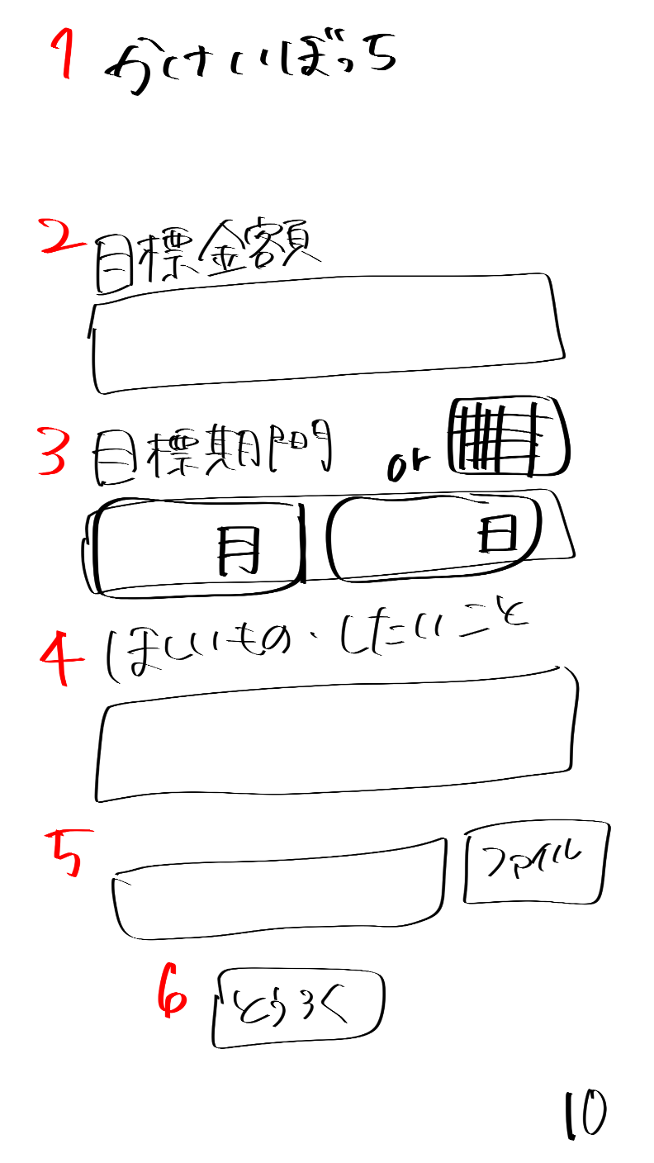
目標貯金額
目標貯金額を入力してね

2

使用可能額（家賃・光熱費など固定費は除く）
目標期間中の使用可能額を入力してね

3

目標期間
月
日
4

ほしいもの・したいこと
貯金の目的を書いてね
5

6
ほしいものの画像があれば参照してね
ファイル

7
キャラクターの名前を決めてね

8
とうろく

9

チュートリアル動画

 | 機能設計
 | １：タイトル共通機能

 | ２：「目標金額」テキストとテキストフィールド
 | テキストフィールド内はplaceholderで「目標貯金額を入力してね」と表示、

 | ３：「使用可能額」テキストとテキストフィールド
 | テキストフィールド内はplaceholderで「使用可能額を入力してね」と表示、

 | ４：「目標期間」テキストとテキストフィールド
 | 月と日をプルダウン（orカレンダー（高田君頼んだ））で入力。

 | ５：「ほしいもの・したいこと」テキストとテキストフィールド
 | テキストフィールド内はplaceholderで「貯金の目的を書いてね」と表示、

 | ６：欲しいものの画像の添付
 | 添付された写真を取得し、パス指定したフォルダにコピーを作成、格納。
 | 優先度低め（ファイルをJSで取得し、プレビュー表示）

 | ７：キャラクター名を登録するテキストフィールド
 | テキストフィールド内はplaceholderで「貯金の目的を書いてね」と表示、

 | ８：「とうろく」ボタン
 | クリックすると「⑪卵誕生の画面」ページに遷移
 | 入力情報は「目標テーブル/2:g_goal」に値が格納される。
 | 入力情報は「目標テーブル/10:g_available」に値が格納される。
 | 入力情報は「目標テーブル/3:g_limit」に値が格納される。
 | 入力情報は「目標テーブル/4:g_want」に格納される。
 | 入力情報は「目標テーブル/5:g_wantpic」に格納される。
 | 入力情報は「目標テーブル/8:c_name」に格納される。

 | ９：「チュートリアル動画」の挿入
 | 再生ボタンをクリックすると⑬「チュートリアル動画」画面が再生される。

 | 項目定義書

 | No |  | 物理名 | 論理名 |  | 画面型 |  | データ型 | min | max | DBテーブル |  | DBカラム | 備考
 |  | 1 | title | タイトル |  | Image |  |  |  |  |  |  |  | 表示、メニューに戻れる
 |  | 2 | savingSetting | 目標設定 |  | Text
 |  | 3 | available | 使用可能額 |  | Text
 |  | 4 | limitSetting | 目標期間 |  | calendarのやつ |  |  |  |  |  |  |  | 選択のバー表示orカレンダー表示
 |  | 5 | goalSetting | ほしいもの・したいこと |  | Text
 |  | 6 | goalPicture | 欲しいものの画像入力 |  | Text
 |  | 7 | cname | キャラクター名前入力 |  | text
 |  | 8 | submit | 登録ボタン |  | Submit
 |  | 9 | tutorial | チュートリアル |  | movie |  |  |  |  |  |  |  | 動画
 |  | 10
 |  | 11
 |  | 12
 |  | 13
 |  | 14
 |  | 15
 |  | 16
 |  | 17
 |  | 18
 |  | 19
 |  | 20
 |  | 21
 |  | 22
 |  | 23
 |  | 24
 |  | 25
 |  | 26
 |  | 27
 |  | 28
 |  | 29
 |  | 30
 |  | 31
 |  | 32
 |  | 33

卵誕生画面
外部設計書 |  |  |  |  | 画面名 |  | 卵誕生画面 |  |  |  | 作成者 | 飯島柊香 |  |  | 更新者 | 飯島柊香
 |  |  |  |  | システム名 |  | Web sample |  |  |  | 作成日 | 2023-06-07 |  |  | 更新日 | 2023-06-13
 |  |  |  |  | 備考

 | 画面設計
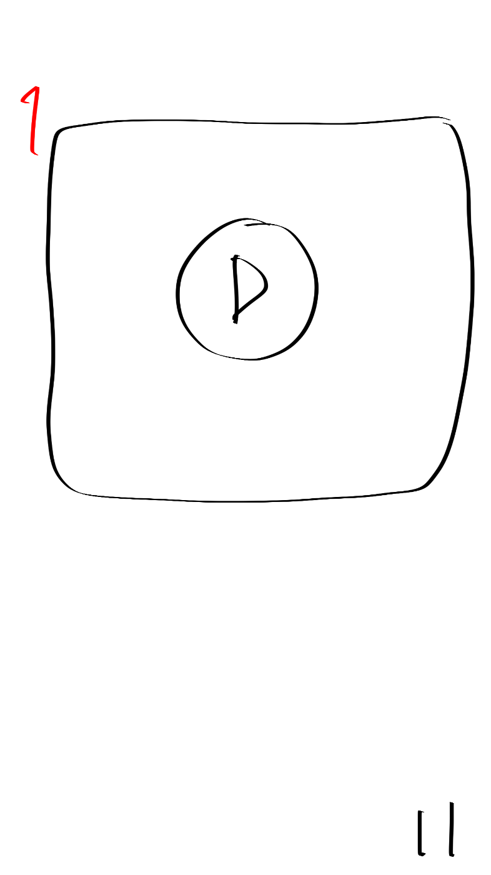
卵誕生動画の差し込み

1

 | 機能設計
 | １：本ページに遷移すると、卵誕生動画の再生が自動で始まり、動画終了後は自動で「⑥キャラクターの部屋」ページに遷移。

 | 項目定義書

 | No |  | 物理名 | 論理名 |  | 画面型 |  | データ型 | min | max | DBテーブル |  | DBカラム | 備考
 |  | 1 | birthdayMovie | 卵誕生動画 |  | movie |  |  |  |  |  |  |  | 動画終わったら自動で画面切り替え
 |  | 2
 |  | 3
 |  | 4
 |  | 5
 |  | 6
 |  | 7
 |  | 8
 |  | 9
 |  | 10
 |  | 11
 |  | 12
 |  | 13
 |  | 14
 |  | 15
 |  | 16
 |  | 17
 |  | 18
 |  | 19
 |  | 20
 |  | 21
 |  | 22
 |  | 23
 |  | 24
 |  | 25
 |  | 26
 |  | 27
 |  | 28
 |  | 29
 |  | 30
 |  | 31
 |  | 32
 |  | 33

目標達成画面
外部設計書 |  |  |  |  | 画面名 |  | 目標達成画面 |  |  |  | 作成者 | 飯島柊香 |  |  | 更新者 | 飯島柊香
 |  |  |  |  | システム名 |  | Web sample |  |  |  | 作成日 | 2023-06-07 |  |  | 更新日 | 2023-06-13
 |  |  |  |  | 備考

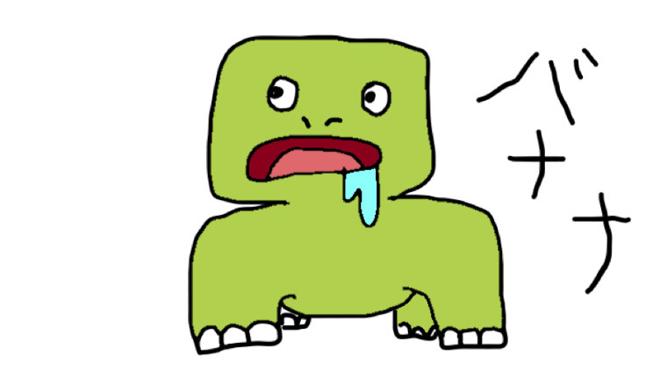
かけいぼっち
目標達成
おめでとう！！
次の目標を決めますか？
はい
いいえ
貯金、できなかったね。。
でも次はがんばろうね。。
1
 | 画面設計
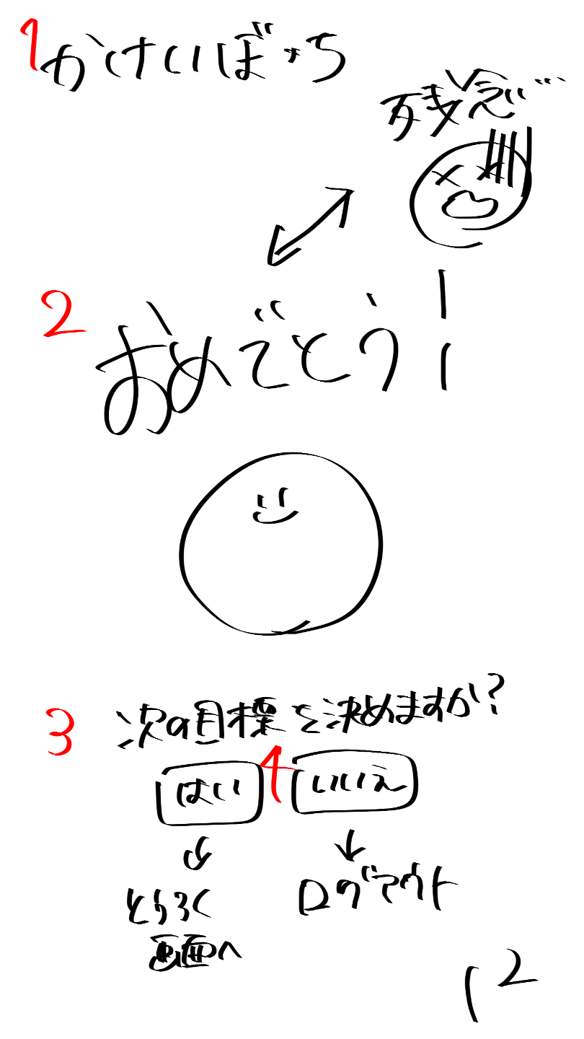

2

3

4

5
6

 | 機能設計
 | １：タイトル共通機能(⑦のみ)

 | ２：目標達成した場合、「おめでとう」の文字をテキストで表示する。目標未達成もしくは、キャラクターが死亡した場合、「残念」の文字をテキストで表示する。

 | ３：目標達成した場合、喜んでいるキャラクターの画像を表示。目標未達成もしくは、キャラクターが死亡した場合、死亡しているキャラクターの画像を表示。

 | ４：「次の目標を決めますか？」テキストの表示。

 | ５：「はい」ボタンorリンク付け→「⑩目標設定画面」ページに遷移、

 | ６：「いいえ」ボタンorリンク付け→「①ログイン画面」ページに遷移。

 | 項目定義書

 | No |  | 物理名 | 論理名 |  | 画面型 |  | データ型 | min | max | DBテーブル |  | DBカラム | 備考
 |  | 1 | title | タイトル |  | Image |  |  |  |  |  |  |  | 表示、メニューに戻れる
 |  | 2 | result | 結果 |  | Image |  |  |  |  |  |  |  | おめでとうor残念
 |  | 3 | message | メッセージ |  | text |  |  |  |  |  |  |  | テキストの表示
 |  | 4 | nextSetting | 次回の目標設定 |  | submit |  |  |  |  |  |  |  | はい（登録画面）orいいえ（ログアウト）
 |  | 5
 |  | 6
 |  | 7
 |  | 8
 |  | 9
 |  | 10
 |  | 11
 |  | 12
 |  | 13
 |  | 14
 |  | 15
 |  | 16
 |  | 17
 |  | 18
 |  | 19
 |  | 20
 |  | 21
 |  | 22
 |  | 23
 |  | 24
 |  | 25
 |  | 26
 |  | 27
 |  | 28
 |  | 29
 |  | 30
 |  | 31
 |  | 32
 |  | 33

共通機能
外部設計書 |  |  |  |  | 画面名 |  | 共通メニューバー |  |  |  | 作成者 | 飯島柊香 |  |  | 更新者 | 飯島柊香
 |  |  |  |  | システム名 |  | Web sample |  |  |  | 作成日 | 2023-06-08 |  |  | 更新日 | 2023-06-13
 |  |  |  |  | 備考

 | 画面設計

投稿

７
かけいぼっち

１
２
４
５
３
６
カレンダー
ログアウト
ランキング
達成状況
投稿
キャラクターの部屋

 | 機能設計

 | １：「画像（カレンダー）」クリックでリンク付けされたカレンダーのページへ飛ぶ。

 | ２：「画像（達成状況）」クリックでリンク付けされた達成状況のページへ飛ぶ。

 | ３：「画像（投稿）」クリックでリンク付けされた投稿のページへ飛ぶ。

 | ４：「画像（キャラクターの部屋）」クリックでリンク付けされたキャラクターのページへ飛ぶ。

 | ５：「画像（ランキング）」クリックでリンク付けされたランキングのページへ飛ぶ。

 | ６：「画像（ログアウト）」クリックでリンク付けされたログインのページへ飛ぶ。

 | ７:「タイトル」画像で表示。

 | 項目定義書

 | No |  | 物理名 | 論理名 |  | 画面型 |  | データ型 | min | max | DBテーブル |  | DBカラム | 備考
 |  | 1 | calendar | カレンダー |  | Link |  |  |  |  |  |  |  | 画面移動
 |  | 2 | status | 達成状況 |  | Link |  |  |  |  |  |  |  | 画面移動
 |  | 3 | post | 投稿 |  | Link |  |  |  |  |  |  |  | 画面移動
 |  | 4 | house | キャラクター部屋 |  | Link |  |  |  |  |  |  |  | 画面移動
 |  | 5 | ranking | ランキング |  | Link |  |  |  |  |  |  |  | 画面移動
 |  | 6 | logout | ログアウト |  | Link |  |  |  |  |  |  |  | 画面移動
 |  | 7 | title | タイトル |  | image |  |  |  |  |  |  |  | 表示
 |  | 8
 |  | 9
 |  | 10
 |  | 11
 |  | 12
 |  | 13
 |  | 14
 |  | 15
 |  | 16
 |  | 17
 |  | 18
 |  | 19
 |  | 20
 |  | 21
 |  | 22
 |  | 23
 |  | 24
 |  | 25
 |  | 26
 |  | 27
 |  | 28
 |  | 29
 |  | 30
 |  | 31
 |  | 32
 |  | 33

